シアノコバラミン点眼液0.02％「日点」
製品別比較表
 |  |  |  | 2026年7月改訂
 | 後発品 |  | 標準品
商 品 名 | シアノコバラミン点眼液0.02％「日点」
会 社 名 | ロートニッテン株式会社
規 格 | 1mL中に日局 シアノコバラミンを0.2mg含有
薬効分類 | 調節機能改善点眼剤
薬 価 | 92.30 | 円／5mL1瓶 | 94.80 | 円／5mL1瓶
薬価差 | 2.50 |  | 円(5mL1瓶)
１瓶薬価差 | 2.50 |  | 円(5mL1瓶)
効能・効果 | 調節性眼精疲労における微動調節の改善 【標準品と同じ】
用法・用量 | 通常、1回1～2滴を1日3～5回点眼する。なお、症状により適宜増減する。【標準品と同じ】
添 加 剤 | ホウ酸、ホウ砂、ベンザルコニウム塩化物、等張化剤 |  | ホウ酸、ベンザルコニウム塩化物、ホウ砂
規制区分 貯 法 | 規制区分なし 室温保存 |  | 規制区分なし 室温保存
製品の 性 状 | 商品名 | 性 状 |  | 剤形写真
 | シアノコバラミン点眼液 0.02％「日点」 | 性状：紅色澄明、無菌水性点眼剤 pH：5.5～6.5 浸透圧比：0.9～1.1
 | 標準品 | 性状：紅色澄明、無菌水性点眼剤 pH：5.5～6.5 浸透圧比：0.9～1.1
安定性 ＊後発品 | 加速試験(40℃、75％RH、6ヵ月、最終包装製品)： いずれの項目(性状、pH、浸透圧比、含量)も規格内
生物学的 同等性 | 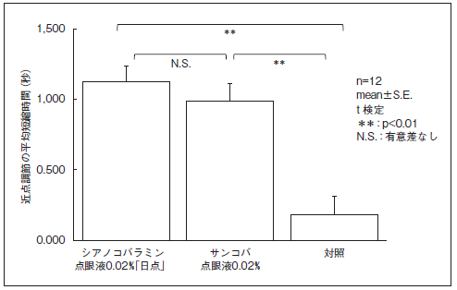 健常人6名12眼を対象として調節性眼精疲労における微動調節の改善効果についてシアノコバラミン点眼液0.02％「日点」とサンコバ点眼液0.02％を比較した結果、両剤に有意差は認められず、生物学的に同等であると判断された（t検定）。 副作用は認められなかった。
連 絡 先

